Задание 4
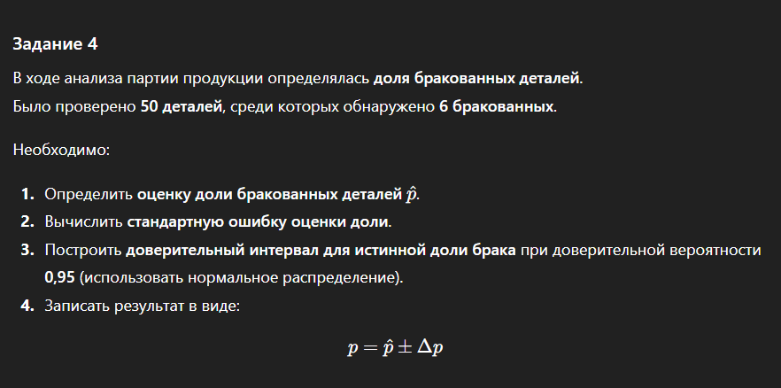

n | 50
n_брак | 6
p | 0.12
2Ф | 0.95
Ф | 0.475
t | 1.96

Используем приближение
n/N = | 0.05

dt | 0.09

Интервал
0.03 | < | 0.12 | < | 0.21

